3Dプリント模型
 | コアデンタルラボ横浜 CAD/CAM 加工センター 3Dプリント模型 データ送信用依頼書 Ver 1.00

 | ※ 太枠内は必ず入力してください

 | 補綴物作製ご担当技工所名 |  |  |  | 担当歯科医院j名 |  |  |  | 依頼日 | 年 | 月 | 日

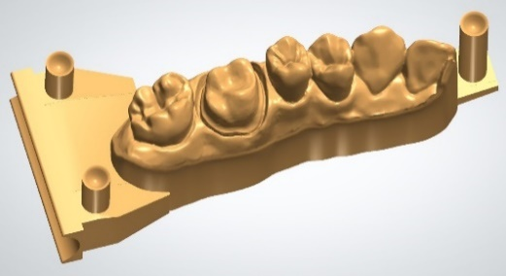
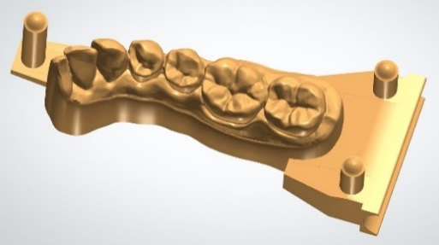
 |  |  |  |  |  |  |  |  | 納品希望日 | 年 | 月 | 日 | 6歯まで(補綴製作無し）

 | 担当者様名 |  |  |  | 担当歯科医師名 |  |  |  |  |  |  |  | ※分割模型の製作は行いません
 | ご住所・電話番号 |  |  |  | ご住所・電話番号 |  |  |  | 患者様名

 | TEL |  |  |  | TEL

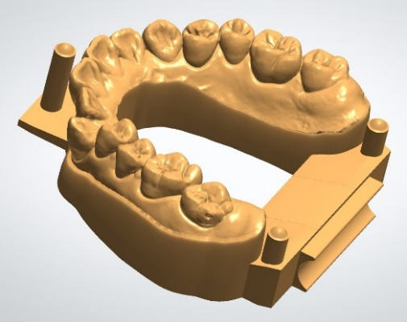
 | 3Dプリント模型 依頼内容 |  |  |  |  |  |  |  |  |  |  |  | 7歯以上（補綴製作無し）

 |  |  |  |  |  |  |  |  |  |  |  |  | ※分割模型の製作は行いません

 |  | 部位 |  |  |  | 製作物 | STL ファイル名
 |  | FDI方式で直接入力 |  |  |  | 選択 |  | ※ 添付されるSTLファイル名を直接入力してください

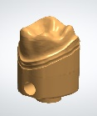
 |  |  |  |  |  |  |  |  |  |  |  |  | 副歯形支台歯

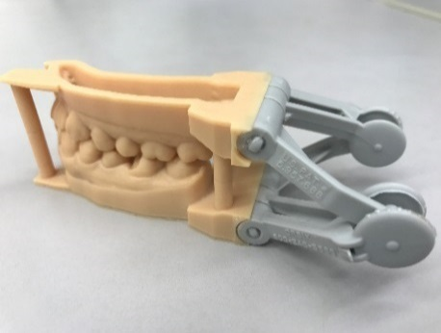
 |  |  |  |  |  |  |  |  |  |  |  |  | Orbix簡易咬合器

 |  | 備考欄

 |  | 委託歯科技工所
 |  | 株式会社コアデンタルラボ横浜 |  | 〒 233-0007 神奈川県横浜市港南区大久保 1-5-26
 |  | CAD/CAM 加工センター |  | TEL 045-845-1105 （加工センター直通ダイヤル） FAX 045-844-1106 |  |  |  | ※ 技工所控えとして必ず印刷して保存してください
Ⓒ2018-2022 Coredental Lab Yokohama Co.,Ltd.

 | 11 |  | 素材

 |  |  | 6歯まで(補綴製作無し）
 |  |  | 7歯以上（補綴製作無し）
 |  |  | 副歯形支台歯
 |  |  | Orbix簡易咬合器

 |  |  | 更新履歴

